Sheet1
[제작] TW 애니멀 레터링 젤리 케이스
STI : 02 6673 4900 , Fax : 02 6406 6543
배송주소:
제품명 | [제작] TW 애니멀 레터링 젤리 케이스
이미지 | 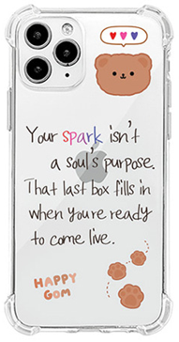 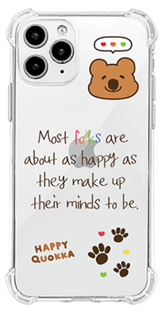 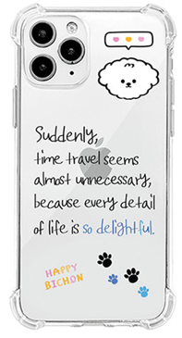
기종/디자인 | 베어 레터링 | 쿼카 레터링 | 비숑 레터링
아이폰7/8/SE2/SE3
아이폰12 mini
아이폰12/PRO
아이폰12 PRO MAX
아이폰13 mini
아이폰13
아이폰13 PRO
아이폰13 PRO MAX
아이폰14
아이폰14 PLUS
아이폰14 PRO
아이폰14 PRO MAX
아이폰15
아이폰15 PLUS
아이폰15 PRO
아이폰15 PRO MAX
아이폰16
아이폰16 PLUS
아이폰16 PRO
아이폰16 PRO MAX
아이폰16e
아이폰17
갤럭시S20(G981)
갤럭시S20플러스(G986)
갤럭시S20울트라(G988)
갤럭시S20 FE(G781)
갤럭시S21(G991)
갤럭시S21플러스(G996)
갤럭시S21울트라(G998)
갤럭시S22(S901)
갤럭시S22플러스(S906)
갤럭시S22울트라(S908)
갤럭시S23(S911)
갤럭시S23플러스(S916)
갤럭시S23울트라(S918)
갤럭시S24 (S921)
갤럭시S24플러스 (S926)
갤럭시S24울트라 (S928)
갤럭시S24 FE (S721)
갤럭시S25 (S931)
갤럭시S25플러스 (S936)
갤럭시S25울트라 (S938)
갤럭시S25엣지(S937)
갤럭시노트20(N981)
갤럭시노트20울트라(N986)
갤럭시A22/와이드5(A226/E426)
갤럭시A32 LTE(A325)
갤럭시A32 5G(A326)
갤럭시A13/13 5G(A135/A136)
갤럭시A23(A235)
갤럭시A33(A336)
갤럭시A53(A536)
갤럭시A14 (A145)
갤럭시A24(A245)
갤럭시A34(A346)
갤럭시A54(A546)
갤럭시A15 (A155)
갤럭시A25 (A256)
갤럭시A35 (A356)
갤럭시A55 (A556)
갤럭시A16 (A165)
갤럭시A26 (A266)
갤럭시A36 (A366)
갤럭시A56 (A566)
갤럭시M23(M236)
갤럭시M33(M336)
갤럭시M53(M536)
갤럭시M44 (M446)
갤럭시M15 (M156)
갤럭시 XCOVER-5(G525)

